工作表2
壹、環保資源整備
環境消毒藥劑跟登革熱藥劑分開
全國共有3,408臺環境消毒設備，液態環境消毒藥劑[$ValEnvS$]公升， 固態者[$ValEnvL$]公斤。備有液態登革熱藥劑[$ValDengueS$]公升，固態者[$VaDenguelL$]公斤。

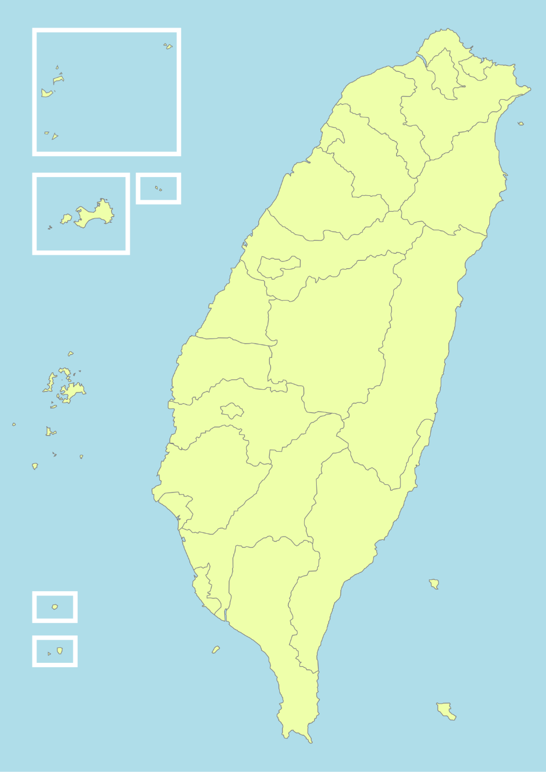
環境消毒藥劑跟登革熱藥劑合併
澎金馬地區： 消毒設備[$OrA7$](台) 消毒藥劑固態[$AntA7S$](公斤) 液態[$OrA7L$](公升) | 北基宜地區： 消毒設備[$OrA1$](台) 消毒藥劑固態[$AntA1S$](公斤) 液態[$OrA1L$] (公升)

桃竹苗地區： 消毒設備[$OrA2$](台) 消毒藥劑固態[$AntA2S$](公斤) 液態[$OrA2L$](公升) | 花東地區： 消毒設備[$OrA6$](台) 消毒藥劑固態[$AntA6S$](公斤) 液態[$OrA6L$](公升)

中彰投地區： 消毒設備[$OrA3$](台) 消毒藥劑固態[$AntA3S$](公斤) 液態[$OrA3L$](公升)

雲嘉南地區： 消毒設備[$OrA4$](台) 消毒藥劑固態[$AntA4S$](公斤) 液態[$OrA4L$](公升)

高屏地區： 消毒設備[$OrA5$](台) 消毒藥劑固態[$AntA5S$](公斤) 液態[$OrA5L$](公升)

